EJEMPLO 1
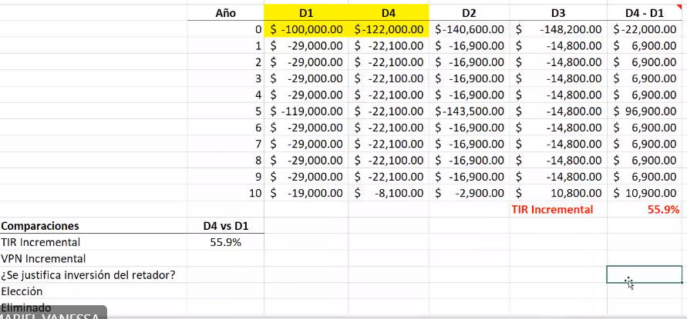
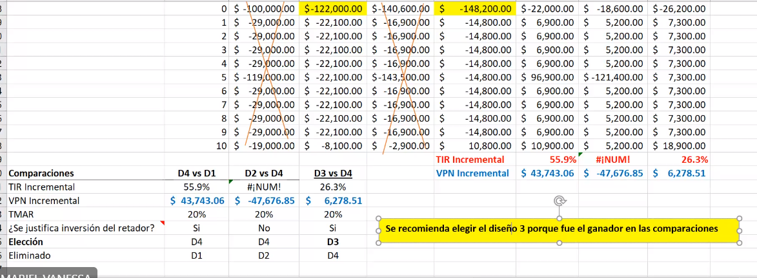
ANÁLISIS INCREMENTAL (PROYECTO DE SERVICIO, ALTERNATIVAS MUTUAMENTE EXCLUYENTES)

Suponga que los diseños 1 y 2 tienen una vida útil de 5 años, pero los diseños 3 y 4 tienen una vida útil de 10 años. Repita el análisis incremental para opciones mutuamente excluyentes e indique cuál diseño sería el elegido. TMAR DE LA EMPRESA ES DEL 20%

B) COMPARACIÓN DE ALTNERATIVAS MEDIANTE EL MÉTODO DE LA TIR INCREMENTAL Y VP INCREMENTAL (VIDAS DESIGUALES)

 | ALTERNATIVA DE DISEÑO
 | D1 | D2 | D3 | D4
Inversión de capital | $100,000.00 | $140,600.00 | $148,200.00 | $122,000.00
Gastos anuales | $29,000.00 | $16,900.00 | $14,800.00 | $22,100.00
Vida útil (años) | 5 | 5 | 10 | 10
Valor de mercado (de rescate) | $10,000.00 | $14,000.00 | $25,600.00 | $14,000.00

